Característica de la vela
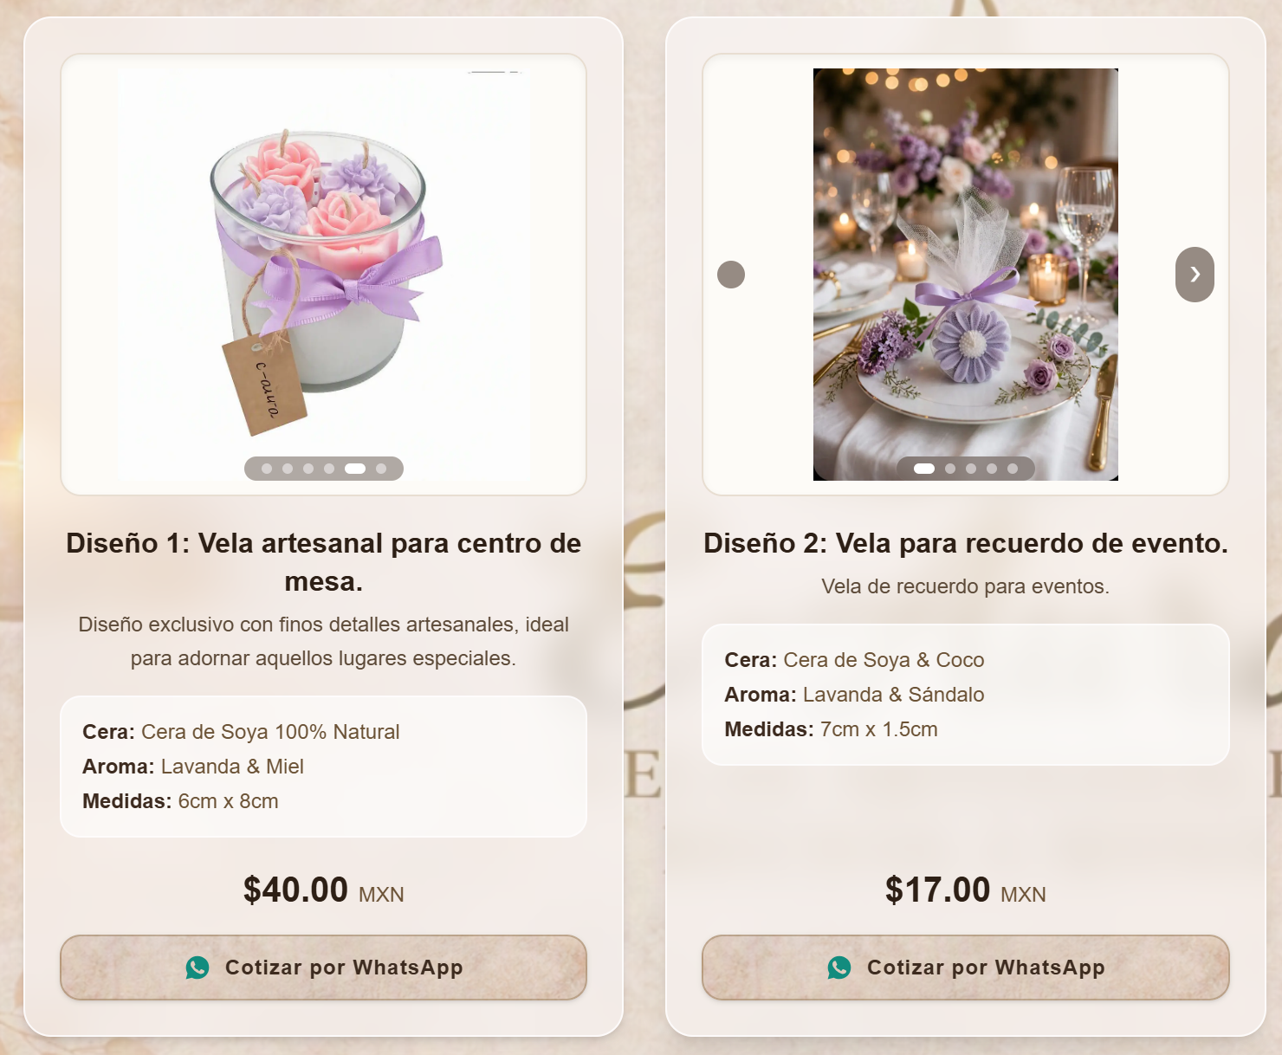
Imagen | Nombre de la vela | Comentario sobre la vela | Tipo de cera | Aroma | Medidas | Precio
 | Diseño 1: Vela artesanal para centro de mesa. | Diseño exclusivo con finos detalles artesanales, ideal para adornar aquellos lugares especiales. | Cera de Soya 100% Natural | Lavanda & Miel | 6cm x 8cm | $40.00
 | Diseño 2: Vela para recuerdo de evento. | Vela de recuerdo para eventos. | Cera de Soya & Coco | Lavanda & Sándalo | 7cm x 1.5cm | $17.00

Clasificación de las velas
Todas
Recuerdos para Eventos
Velas Decorativas
Velas Aromáticas

